商品信息
COCO Living Space｜创意积木挂勾简约粘贴挂钩
来源：COCO_Living_Space_Shopee全量审计_持续更新.xlsx｜工作表：高销量商品｜Excel第30行｜商品ID：22528786915

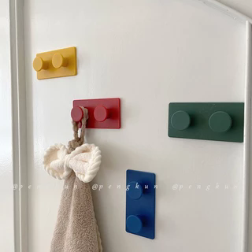
字段 | 内容 | 商品主图
序号 | 73
商品主图 | 见右侧嵌入主图
商品ID | 22528786915
商品中文名称 | 创意积木挂勾简约粘贴挂钩
商品标题 | 【Set of 4】 INS Style Muted Colors Hang Clothes Building Block Hook No Drilling Required Behind Door Wall Mount Key Plug Adhesive Hook
Shopee链接 | https://shopee.com.my/%E3%80%90Set-of-4%E3%80%91-INS-Style-Muted-Colors-Hang-Clothes-Building-Block-Hook-No-Drilling-Required-Behind-Door-Wall-Mount-Key-Plug-Adhesive-Hook-i.115498741.22528786915
近月销量显示 | 6 Sold/Month
近月销量下限 | 6
列表价格显示 | RM9.67
列表最低价(MYR) | 9.67
列表评分 | 4.9
累计总销量显示 | 3k+ Sold
累计总销量下限 | 3,000
是否精确 | FALSE
详情价格显示 | RM9.67 Lower prices today
详情价(MYR) | 9.67
详情评分 | 4.9
评论覆盖 | partial
好评主题 | 可见评论主要认可现代配色和外观、背胶当前较粘、包装仔细、到货型号正确，并认为价格和功能符合预期、配送较快。
差评/风险主题 | 当前6条可见评论未报告明确故障。页面显示1条一星评价，但当前未展示其具体原因；因此不能据此判断没有粘贴或承重问题。
图片来源URL | https://down-my.img.susercontent.com/file/sg-11134201-23030-2dejvfo8v6nv5f@resize_w320_nl.webp
1688链接 | https://detail.1688.com/offer/795409903192.html?share_token=W30t7kC5lqXVBaGgOikFE5ROJ1DQCN76QZ9s0+XbG4muJZfxzWl9Dg%3D%3D&__share_id=0bd3a4b6-5538-4d7e-ad36-14d790295f07&rpg-cnt=share.offerDetail&offerId=795409903192&__zhi_token=uFTKb3V30mhaa&spm=a262eq.8992535%2F20260803.5103953.0&forcePC=1785753325312
颜色/规格 | 默认4个装
长宽高 | 9cm/4.5cm/2cm
重量(g) | 330
单个成本 | 5.50
单个运费 | 3.00
国内段总价 | 8.50
国际头程
总成本估算
利润估算
预计毛利率估算
3个成本
3个运费
国内段总价2
国际头程2
总成本估算2
利润估算2
预计毛利率估算2
5个成本
5个运费
国内段总价3
国际头程3
总成本估算3
利润估算3
预计毛利率估算3
8个成本
8个运费
国内段总价4
国际头程4
总成本估算4
利润估算4
预计毛利率估算4

